Instrucciones
Bienvenido al sistema SAMS | Modulo Transformadores

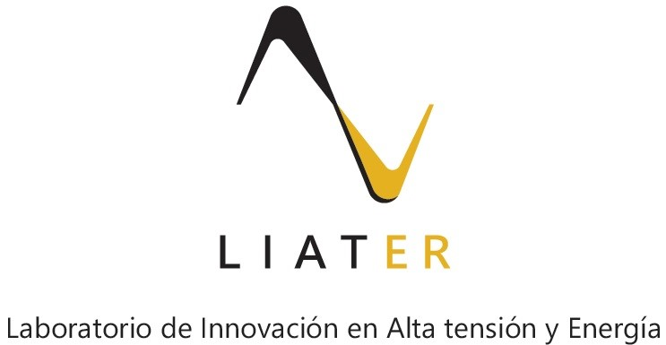

Av, Carrera 30 No.45-03 Edifico 614 Bogotá D.C. (571) 316 5000 Ext. 11000

